CollectiveAccess
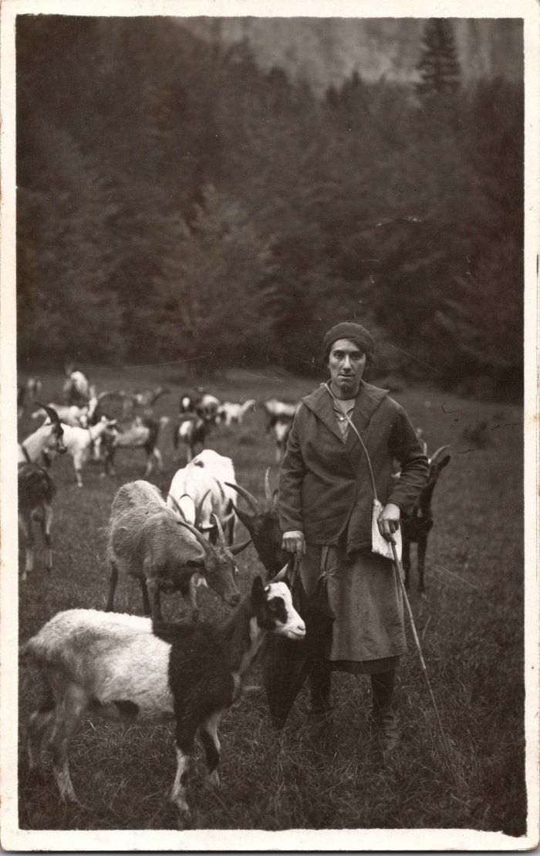
Image | Object | Description | Date
 | Photo d’Alphonsine MOCCAND avec les chèvres au Vivier (2-1538) | Photo d’Alphonsine MOCCAND (1909-2001) avec les chèvres au Vivier

